Start

 |  | Jiří Benedikt
 |  | Lektor Excel, Lean Six Sigma, Design Thinking
Školení Microsoft Excel |  | jiri@jiribenedikt.com
Pracovní sešit |  | Sledujte mě na linkedin

Dobrý den,
vítejte u návodu na funkci INDEX+POZVYHLEDAT, kterou najdete na násleudjících listech

Chcete školení Excelu do firmy? Napište mi na email výše
Tipy zdarma: Excel tipy do emailu každý týden: Přihlaste se zdarma na |  |  | www.jiribenedikt.com/tipy/

Moje videa
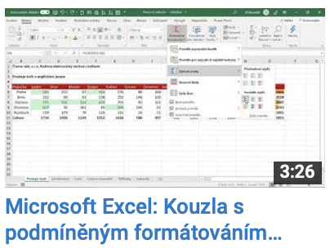
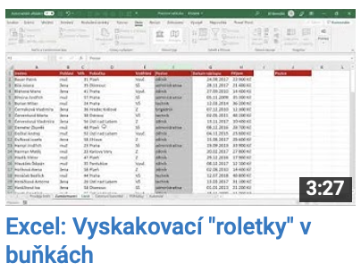
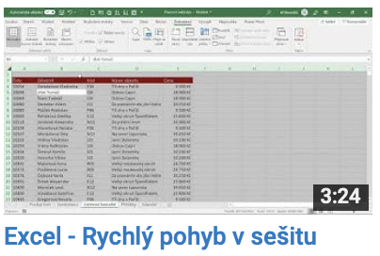
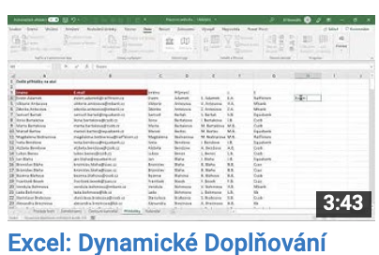
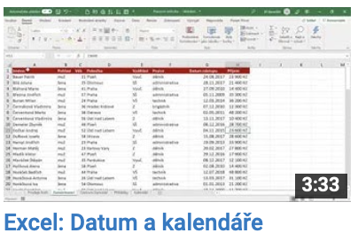
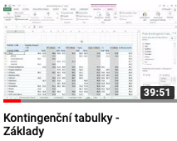
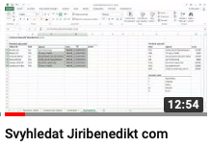

Další zdroje

www.jiribenedikt.com/excel-priklady | taháky, šablony, návody zdarma ke stažení
www.jiribenedikt.com/makra | ukázková makra pro vaše použití
Excel videokurz zdarma | Můj 45min videokurz zdarma: 6 užitečných triků v MS Excel

